Home
Distribusi LPG dengan VRP Simultaneous Delivery and Pickup

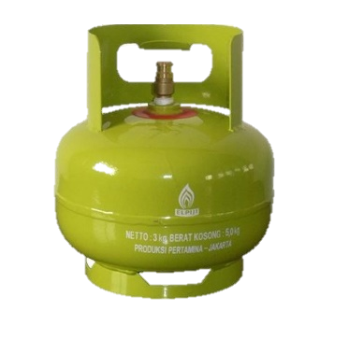

CARA PENGGUNAAN
1. Tekan tombol start
2. Masukkan data input yang dibutuhkan
3. Klik tombol random data untuk melihat koordinat node
4. Klik tombol "Matrix Distance" untuk melihat jarak antar node
5. Klik tombol "Solution" untuk melihat rute
6. Klik tombol "Total Cost" untuk mengetahui jumlah cost yang dibutuhkan pada tiap rute

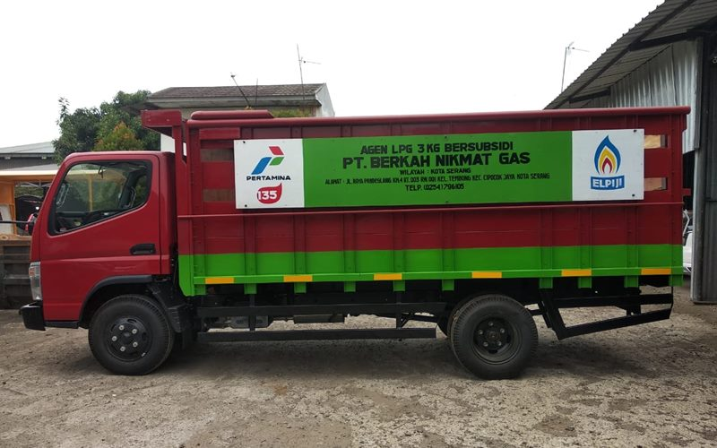

ASUMSI
1. LPG dikirimkan dari node 0 (Depo)
2. Truk yang digunakan memiliki kapasitas yang sama
3. Seluruh permintaan pada tiap node terpenuhi

Input
Masukkan Disini!


Jumlah Data | 15

Koordinat
Batas Atas | 30
Batas Bawah | 0

Kapasitas Kendaraan | 560

Delivery
Batas Atas | 200
Batas Bawah | 100

Pick Up
Batas Atas | 200
Batas Bawah | 100

Data

Node | Koordinat |  | Pick Up | Delivery | Status
 | X | Y
0 | 21.17 | 16
1 | 17.39 | 8.69 | 159 | 199 | 1
2 | 9.06 | 23.24 | 191 | 123 | 1
3 | 0.42 | 22.82 | 170 | 198 | 1
4 | 24.43 | 21.27 | 124 | 153 | 1
5 | 1.36 | 12.42 | 111 | 200 | 1
6 | 25.88 | 23.71 | 168 | 102 | 1
7 | 11.21 | 28.86 | 158 | 110 | 1
8 | 26.14 | 1.69 | 110 | 180 | 1
Location
9 | 28.49 | 10.92 | 128 | 102 | 1
10 | 15.75 | 23.01 | 130 | 138 | 1
11 | 1.61 | 17.77 | 130 | 195 | 1
12 | 14.06 | 8.94 | 140 | 140 | 1
13 | 18.68 | 19.43 | 128 | 100 | 1
14 | 7.91 | 8.38 | 116 | 165 | 1
15 | 24.89 | 24.74 | 141 | 141 | 1

Distance Matrix
Distance Matrix
Distance | 0 | 1 | 2 | 3 | 4 | 5 | 6 | 7 | 8 | 9 | 10 | 11 | 12 | 13 | 14 | 15
0 | 24037.48 | 8.23 | 14.11 | 21.84 | 6.2 | 20.13 | 9.03 | 16.27 | 15.15 | 8.91 | 8.86 | 19.64 | 10.02 | 4.24 | 15.29 | 9.5
1 | 8.23 | 24037.48 | 16.77 | 22.08 | 14.42 | 16.46 | 17.25 | 21.1 | 11.21 | 11.32 | 14.41 | 18.21 | 3.34 | 10.82 | 9.49 | 17.72
2 | 14.11 | 16.77 | 24037.48 | 8.65 | 15.5 | 13.28 | 16.83 | 6.02 | 27.5 | 23.01 | 6.69 | 9.24 | 15.15 | 10.35 | 14.9 | 15.9
3 | 21.84 | 22.08 | 8.65 | 24037.48 | 24.06 | 10.44 | 25.48 | 12.37 | 33.29 | 30.49 | 15.33 | 5.19 | 19.46 | 18.57 | 16.27 | 24.55
4 | 6.2 | 14.42 | 15.5 | 24.06 | 24037.48 | 24.71 | 2.84 | 15.24 | 19.65 | 11.12 | 8.85 | 23.09 | 16.11 | 6.04 | 20.95 | 3.5
5 | 20.13 | 16.46 | 13.28 | 10.44 | 24.71 | 24037.48 | 26.99 | 19.16 | 27 | 27.17 | 17.87 | 5.36 | 13.17 | 18.68 | 7.7 | 26.56
6 | 9.03 | 17.25 | 16.83 | 25.48 | 2.84 | 26.99 | 24037.48 | 15.55 | 22.02 | 13.05 | 10.15 | 24.99 | 18.92 | 8.38 | 23.62 | 1.43
7 | 16.27 | 21.1 | 6.02 | 12.37 | 15.24 | 19.16 | 15.55 | 24037.48 | 31 | 24.91 | 7.41 | 14.67 | 20.12 | 12.03 | 20.74 | 14.29
8 | 15.15 | 11.21 | 27.5 | 33.29 | 19.65 | 27 | 22.02 | 31 | 24037.48 | 9.52 | 23.72 | 29.33 | 14.09 | 19.24 | 19.42 | 23.08
9 | 8.91 | 11.32 | 23.01 | 30.49 | 11.12 | 27.17 | 13.05 | 24.91 | 9.52 | 24037.48 | 17.56 | 27.74 | 14.57 | 12.99 | 20.74 | 14.28
10 | 8.86 | 14.41 | 6.69 | 15.33 | 8.85 | 17.87 | 10.15 | 7.41 | 23.72 | 17.56 | 24037.48 | 15.08 | 14.17 | 4.63 | 16.6 | 9.3
11 | 19.64 | 18.21 | 9.24 | 5.19 | 23.09 | 5.36 | 24.99 | 14.67 | 29.33 | 27.74 | 15.08 | 24037.48 | 15.26 | 17.15 | 11.31 | 24.3
12 | 10.02 | 3.34 | 15.15 | 19.46 | 16.11 | 13.17 | 18.92 | 20.12 | 14.09 | 14.57 | 14.17 | 15.26 | 24037.48 | 11.46 | 6.18 | 19.16
13 | 4.24 | 10.82 | 10.35 | 18.57 | 6.04 | 18.68 | 8.38 | 12.03 | 19.24 | 12.99 | 4.63 | 17.15 | 11.46 | 24037.48 | 15.43 | 8.17
14 | 15.29 | 9.49 | 14.9 | 16.27 | 20.95 | 7.7 | 23.62 | 20.74 | 19.42 | 20.74 | 16.6 | 11.31 | 6.18 | 15.43 | 24037.48 | 23.58
15 | 9.5 | 17.72 | 15.9 | 24.55 | 3.5 | 26.56 | 1.43 | 14.29 | 23.08 | 14.28 | 9.3 | 24.3 | 19.16 | 8.17 | 23.58 | 24037.48

Solution
Solution
1 liter = 3 km
Solar = Rp 9.400/liter


Solusi
Truk | Rute | Load of Deliveries | Load of Pick Up | Total Jarak | Cost per Km | Total Cost
1 | 0 - 12 - 1 - 11 - 0 | 534 | 487 | 20.73 | 3133 | 64947.09
2 | 0 - 3 - 7 - 2 - 0 | 431 | 519 | 29.55 | 3133 | 92580.15
3 | 0 - 15 - 6 - 4 - 0 | 396 | 433 | 15.97 | 3133 | 50034.01
4 | 0 - 13 - 14 - 5 - 0 | 481 | 355 | 37.79 | 3133 | 118396.07
5 | 0 - 9 - 8 - 10 - 0 | 423 | 368 | 51.62 | 3133 | 161725.46

